Punto De Equilibrio
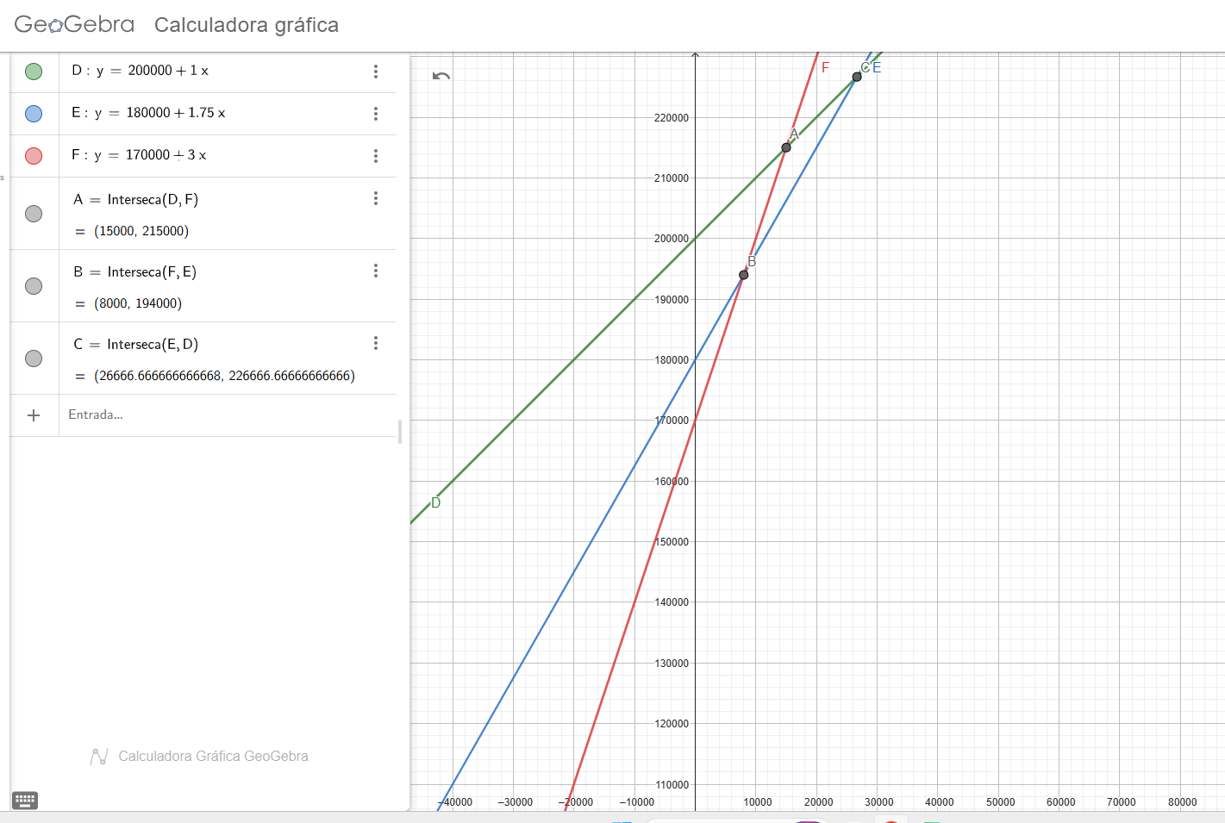
Ubicación | Costo Fijo Por Año | Material | Mano De Obra | Gastos Generales | Costo Variable/Und.
Ciudad D | 200000 | 0.20 | 0.40 | 0.40 | 1.00
Ciudad E | 180000 | 0.25 | 0.75 | 0.75 | 1.75
Ciudad F | 170000 | 1.00 | 1.00 | 1.00 | 3.00

